Leeswijzer
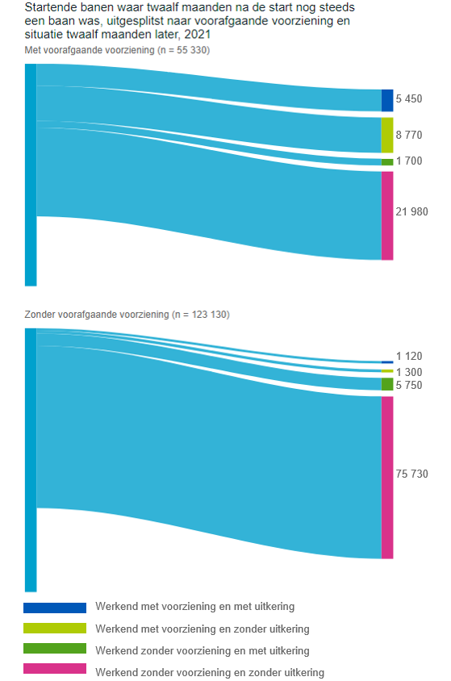
Leeswijzer

In deze leeswijzer wordt kort de inhoud van de tabellen besproken. Daarna wordt meer in detail ingezoomd op één van de tabellen.

Inhoud tabellenset
Het onderzoek 'SRG-Uitstroom' levert een drietal tabellen over het vinden van werk met en zonder re-integratie-/participatieondersteuning vanuit de algemene bijstand of vanuit een niet-uitkeringsgerechtigde (NUG-) positie. Voorheen werden de tabellen U.1, U.5 en U.6 genoemd, maar vanaf verslagjaar 2022 is de nummering van de tabellen aangepast. Voortaan loopt deze van U1.1 tot en met U3.4, waarbij de U staat voor Uitstroom. Het eerste cijfer geeft de tabelindeling weer, namelijk respectievelijk duur van de voorziening, duur van de bijstandsuitkering en persoonskenmerken. Het laatste cijfer geeft de fase van het project weer (fase 1, 2, 3 of 4).
Voor de eerste tabel (U1.4) bestaat de populatie uit het aantal gestarte banen in het verslagjaar 2021 van personen die een bijstandsuitkering of NUG-positie hadden. Vervolgens is aangegeven of de banen zijn gestart vanuit een re-integratie-/participatievoorziening, waarbij verder uitgesplitst wordt naar type en duur van de voorziening. De tweede tabel (U2.4) geeft het aantal startende banen in het verslagjaar 2021 van personen vanuit algemene bijstand weer. Het betreft in deze tabel dus een deelpopulatie van tabel U1.4. Bovendien wordt in tabel U2.4 uitgesplitst naar duur van de bijstandsuitkering in plaats van naar de duur van de voorziening. In tabel U3.4 wordt gekeken naar het aantal personen met een startende baan in het verslagjaar 2021, vanuit algemene bijstand of NUG-positie. Er wordt in deze tabel uitgesplitst naar geslacht, leeftijd en migratieachtergrond. Een persoon met meerdere voorzieningen wordt in deze tabel maar één keer meegeteld.

Tabel U1.4 Startende banen vanuit algemene bijstand/NUG naar type voorziening en duur voorziening, situatie in maand van baanstart en twaalf maanden erna
In tabel U1.4 is te zien dat er 178,5 duizend banen zijn gestart in het verslagjaar 2021 door personen die een maand eerder een algemene bijstandsuitkering ontvingen of een NUG-positie hadden (kolom D). Hiervan zijn 55,3 duizend banen gestart met een voorafgaande voorziening (kolom H) en 123,1 duizend zonder een voorafgaande voorziening (kolom AF).
Situatie twaalf maanden na baanstart
Voor de 178,5 duizend gestarte banen vanuit algemene bijstand/NUG geeft tabel U1.4 ook de situatie twaalf maanden volgend op de start van de baan. Als er nog steeds sprake was van een lopende baan is tevens gekeken of de persoon op dat moment een voorziening of uitkering ontving. Bij 37,9 duizend van de 55,3 duizend gestarte banen met een voorafgaande voorziening was de persoon die aan de baan begon, na twaalf maanden nog steeds werkzaam (kolom L). Van hen waren er 14,2 duizend banen, waarbij de persoon na twaalf maanden ook een voorziening had (kolommen X en AB in de tabel, de donkerblauwe en lichtgroene categorieën in het bovenste deel van het onderstaande figuur). Van de 123,1 duizend banen die gestart zijn zonder voorafgaande voorziening was bij 83,9 duizend banen twaalf manden na de start van de baan nog steeds sprake van een baan (kolom AJ). Het merendeel ontving hierbij geen voorziening (donkergroene en roze categorieën van het onderste deel).

